상품제안서
액센 불멍 플레임 라이트 블루투스스피커 | 상품코드: S37706

 |  |  |  |  |  |  | 02-713-8555 | www.synergygift.co.kr
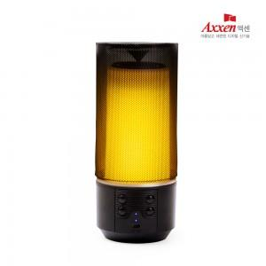

【상세/제작정보】

【인쇄/포장옵션】 | 레이저, 풀칼라 / 포장지포장

【공급단가】 | 수량 | 50~ | 100~ | 300~ | 500~ | 1,000~
*VAT별도 | 단가 | 17,950원 | 17,660원 | 17,230원 | 16,800원 | 16,510원

【상품 URL】 | https://www.synergygift.co.kr:443/src/goods_detail.php?gdno=37706

